Sheet1
ข้อมูลเงินกองทุนเพื่อการสืบสวน สอบสวน การป้องกัน และปราบปรามการกระทำความผิดทางอาญา
สถานีตำรวจภูธรกมลา ภ.จว.ภูเก็ต

รายการ | ไตรมาสที่ 1 (ม.ค. – มี.ค. 69) |  | ไตรมาสที่ 2 (เม.ย. – มิ.ย. 69) |  | ไตรมาสที่ 3 (ก.ค. – ก.ย. 69) |  | ไตรมาสที่ 4 (ต.ค. – ธ.ค. 69)
 | จัดสรร | เบิกจ่าย | จัดสรร | เบิกจ่าย | จัดสรร | เบิกจ่าย | จัดสรร | เบิกจ่าย
 | 210,000 | 210,000

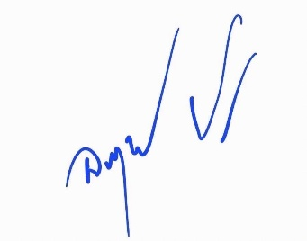
รวมเงิน
รวมจำนวนคดีที่ใช้เงินกองทุน | 25

ข้อมูล ณ วันที่ 31 มีนาคม 2569 |  |  | ตรวจแล้วถูกต้อง
 |  |  | พ.ต.อ.
 |  |  | (อนุรักษ์ ปริญญาสถิรกุล)
 |  |  | ผกก.สภ.กมลา

Sheet2
ข้อมูลเงินกองทุนเพื่อการสืบสวน สอบสวน การป้องกัน และปราบปรามการกระทำความผิดทางอาญา
สถานีตำรวจภูธรกมลา ภ.จว.ภูเก็ต

รายการ | ไตรมาสที่ 1 (ม.ค. – มี.ค. 69) |  | ไตรมาสที่ 2 (เม.ย. – มิ.ย. 69) |  | ไตรมาสที่ 3 (ก.ค. – ก.ย. 69) |  | ไตรมาสที่ 4 (ต.ค. – ธ.ค. 69)
 | จัดสรร | เบิกจ่าย | จัดสรร | เบิกจ่าย | จัดสรร | เบิกจ่าย | จัดสรร | เบิกจ่าย
ค่าผู้ให้ข้อมูลข่าวสาร ตามระเบียบฯ พ.ศ.2567 ข้อ 14 (3) | 210,000 | 210,000 | 210,000 | ยังไม่เบิกจ่าย | ยังไม่ได้รับการจัดสรร | - | ยังไม่ได้รับการจัดสรร | -
รวมเงิน | - | - | - | - | - | - | - | -
รวมจำนวนคดีที่ใช้เงินกองทุน | 25 |  | - |  | - |  | -

ข้อมูล ณ วันที่ 31 มีนาคม 2569 |  |  | ตรวจแล้วถูกต้อง
 |  |  | พ.ต.อ.
 |  |  | (อนุรักษ์ ปริญญาสถิรกุล)
 |  |  | ผกก.สภ.กมลา

